Sintético 1 - Sem Desonerado

 |  | GOVERNO DO ESTADO DE MATO GROSSO

 |  | SEMA - SECRETARIA DE ESTADO DE MEIO AMBIENTE

OBJETO: OBRA DE CERCAMENTO DO TANQUE QUE ABASTECE DO GRUPO GERADOR DATACENTER DA SEMA |  |  |  |  |  | BDI: | 22.23%
 |  |  |  |  |  | BDI DIF.: | 15.28%
 |  |  |  |  |  | Data: | 2023-04-12
 |  |  |  |  |  | Prazo: | 30 dias

FONTE: SINAPI DATA DE PREÇO FEVEREIRO/2023 (SEM DESONERAÇÃO)
ORÇAMENTO SINTÉTICO - SEM DESONERAÇÃO - PROPOSTA DE IMPLANTAÇÃO
Item | Código | Descrição | Unid | Quant | PREÇO UNITÁRIO (SEM BDI) | PREÇO UNITÁRIO (COM BDI) | PREÇO FINAL
1.0 |  | SERVIÇOS PRELIMINARES |  |  |  |  | R$ 3,333.21
1.1 | 97622 | DEMOLIÇÃO DE ALVENARIA DE BLOCO FURADO, DE FORMA MANUAL, SEM REAPROVEITAMENTO. AF_12/2017 | m³ | 0.18 | R$ 50.31 | R$ 61.49 | R$ 11.27
1.2 | COTAÇÃO 01 | LOCAÇÃO DE CAÇAMBA - BOTA FORA 05 m³ | und | 2.00 | R$ 360.00 | R$ 415.00 | R$ 830.00
1.3 | COTAÇÃO 02 | LOCAÇÃO DE CONTAINER 3 M X 2,43 M | mês | 1.00 | R$ 300.00 | R$ 345.84 | R$ 345.84
1.4 | CPU 01 | PLACA DE OBRA EM CHAPA GALVANIZADA, INCLUSO ADESIVO, SARRAFO E PONTALETE - FORNECIMENTO E INSTALAÇÃO | m² | 3.75 | R$ 402.96 | R$ 492.53 | R$ 1,846.99
1.5 | CPU 02 | RETIRADA DE GRADIL COM REAPROVEITAMENTO | m² | 2.82 | R$ 86.78 | R$ 106.07 | R$ 299.12
2.0 |  | MOVIMENTO DE TERRA |  |  |  |  | R$ 1,438.56
2.1 | CPU 03 | ATERRO INTERNO SEM APILOAM.C/TR.EM CARRINHO MÃO | m³ | 4.32 | R$ 225.22 | R$ 275.28 | R$ 1,188.11
2.2 | CPU 04 | APILOAMENTO | m² | 26.56 | R$ 7.72 | R$ 9.43 | R$ 250.46
3.0 |  | ESTRUTURA |  |  |  |  | R$ 2,443.04
3.1 | 101173 | ESTACA BROCA DE CONCRETO, DIÂMETRO DE 20CM, ESCAVAÇÃO MANUAL COM TRADO CONCHA, COM ARMADURA DE ARRANQUE. AF_05/2020 | m | 7.20 | R$ 64.09 | R$ 78.33 | R$ 563.98
3.2 | 96536 | FABRICAÇÃO, MONTAGEM E DESMONTAGEM DE FÔRMA PARA VIGA BALDRAME, EM MADEIRA SERRADA, E=25 MM, 4 UTILIZAÇÕES. AF_06/2017 | m² | 7.14 | R$ 74.28 | R$ 90.79 | R$ 648.24
3.3 | 94963 | CONCRETO FCK = 15MPA, TRAÇO 1:3,4:3,5 (EM MASSA SECA DE CIMENTO/ AREIA MÉDIA/ BRITA 1) - PREPARO MECÂNICO COM BETONEIRA 400 L. AF_05/2021 | m³ | 0.56 | R$ 497.32 | R$ 607.87 | R$ 343.02
3.4 | 96543 | ARMAÇÃO DE BLOCO, VIGA BALDRAME E SAPATA UTILIZANDO AÇO CA-60 DE 5 MM - MONTAGEM. AF_06/2017 | KG | 14.19 | R$ 19.33 | R$ 23.62 | R$ 335.23
3.5 | 96545 | ARMAÇÃO DE BLOCO, VIGA BALDRAME OU SAPATA UTILIZANDO AÇO CA-50 DE 8 MM - MONTAGEM. AF_06/2017 | KG | 26.19 | R$ 17.27 | R$ 21.10 | R$ 552.58
4.0 |  | ALVENARIA |  |  |  |  | R$ 831.63
4.1 | 103328 | ALVENARIA DE VEDAÇÃO DE BLOCOS CERÂMICOS FURADOS NA HORIZONTAL DE 9X19X19 CM (ESPESSURA 9 CM) E ARGAMASSA DE ASSENTAMENTO COM PREPARO EM BETONEIRA. AF_12/2021 | m² | 7.37 | R$ 92.32 | R$ 112.84 | R$ 831.63
5.0 |  | REVESTIMENTO |  |  |  |  | R$ 809.14
5.1 | 87905 | CHAPISCO APLICADO EM ALVENARIA (COM PRESENÇA DE VÃOS) E ESTRUTURAS DE CONCRETO DE FACHADA, COM COLHER DE PEDREIRO. ARGAMASSA TRAÇO 1:3 COM PREPARO EM BETONEIRA 400L. AF_06/2014 | m² | 21.44 | R$ 7.52 | R$ 9.19 | R$ 197.03
5.2 | 87547 | MASSA ÚNICA, PARA RECEBIMENTO DE PINTURA, EM ARGAMASSA TRAÇO 1:2:8, PREPARO MECÂNICO COM BETONEIRA 400L, APLICADA MANUALMENTE EM FACES INTERNAS DE PAREDES, ESPESSURA DE 10MM, COM EXECUÇÃO DE TALISCAS. AF_06/2014 | m² | 21.44 | R$ 23.36 | R$ 28.55 | R$ 612.11
6.0 |  | ESQUADRIAS |  |  |  |  | R$ 9,458.47
6.1 | 99861 | GRADIL EM FERRO FIXADO EM VÃOS DE JANELAS, FORMADO POR BARRAS CHATAS DE 25X4,8 MM. AF_04/2019 | m² | 12.78 | R$ 605.50 | R$ 740.10 | R$ 9,458.48
7.0 |  | PISOS |  |  |  |  | R$ 684.45
7.1 | 94990 | EXECUÇÃO DE PASSEIO (CALÇADA) OU PISO DE CONCRETO COM CONCRETO MOLDADO IN LOCO, FEITO EM OBRA, ACABAMENTO CONVENCIONAL, NÃO ARMADO. AF_07/2016 | m³ | 0.66 | R$ 843.34 | R$ 1,030.81 | R$ 684.46
8.0 |  | PINTURA |  |  |  |  | R$ 5,081.66
8.1 | 100723 | PINTURA COM TINTA ALQUÍDICA DE FUNDO E ACABAMENTO (ESMALTE SINTÉTICO GRAFITE) PULVERIZADA SOBRE PERFIL METÁLICO EXECUTADO EM FÁBRICA (POR DEMÃO). AF_01/2020_P | m² | 131.04 | R$ 11.44 | R$ 13.98 | R$ 1,831.94
8.2 | 88489 | APLICAÇÃO MANUAL DE PINTURA COM TINTA LÁTEX ACRÍLICA EM PAREDES, DUAS DEMÃOS. AF_06/2014 | m² | 75.00 | R$ 14.96 | R$ 18.28 | R$ 1,371.00
8.3 | 88495 | APLICAÇÃO E LIXAMENTO DE MASSA LÁTEX EM PAREDES, UMA DEMÃO. AF_06/2014 | m² | 21.44 | R$ 12.19 | R$ 14.89 | R$ 319.24
8.4 | 102491 | PINTURA DE PISO COM TINTA ACRÍLICA, APLICAÇÃO MANUAL, 2 DEMÃOS, INCLUSO FUNDO PREPARADOR. AF_05/2021 | m² | 70.95 | R$ 17.99 | R$ 21.98 | R$ 1,559.48
9.0 |  | INSTALAÇÕES ESPECIAIS |  |  |  |  | R$ 947.64
9.1 | 101911 | EXTINTOR DE INCÊNDIO PORTÁTIL COM CARGA DE PQS DE 12KG, CLASSE BC - FORNECIMENTO E INSTALAÇÃO. AF_10/2020 | und | 2.00 | R$ 338.60 | R$ 413.87 | R$ 827.74
9.2 | 37539 | PLACA DE SINALIZACAO DE SEGURANCA CONTRA INCENDIO, FOTOLUMINESCENTE, RETANGULAR, *20 X 40* CM, EM PVC *2* MM ANTI-CHAMAS (SIMBOLOS, CORES E PICTOGRAMAS CONFORME NBR 16820) | und | 2.00 | R$ 49.05 | R$ 59.95 | R$ 119.90
10.0 |  | ADMINISTRAÇÃO GERAL |  |  |  |  | R$ 8,186.58
10.1 | 90777 | ENGENHEIRO CIVIL DE OBRA JUNIOR COM ENCARGOS COMPLEMENTARES | H | 16.00 | R$ 107.97 | R$ 131.97 | R$ 2,111.52
10.2 | 93572 | ENCARREGADO GERAL DE OBRAS COM ENCARGOS COMPLEMENTARES | MÊS | 1.00 | R$ 4,970.19 | R$ 6,075.06 | R$ 6,075.06
11.0 |  | SERVIÇOS GERAIS |  |  |  |  | R$ 194.00
11.1 | 99811 | LIMPEZA DE CONTRAPISO COM VASSOURA A SECO. AF_04/2019 | m² | 50.00 | R$ 3.18 | R$ 3.88 | R$ 194.00
TOTAL GERAL DO ORÇAMENTO |  |  |  |  |  |  | 33,408.38
Importa o presente orçamento em R$: |  |  |  | R$ 33,408.38
Data: 12/04/2023 |  | Dayana Alvarenga de Souza Engenheira Civil - CREA: 100805374-0

Encargos Sociais
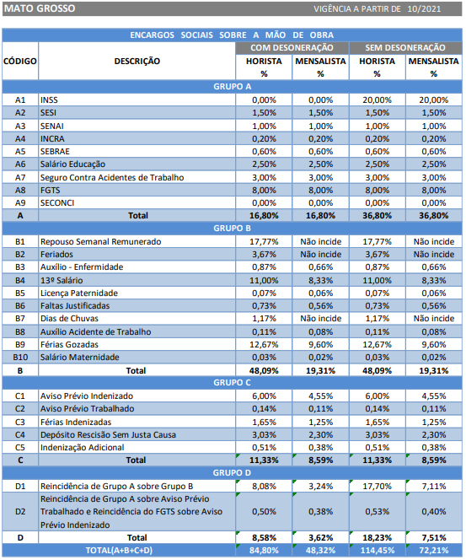

ISSQN
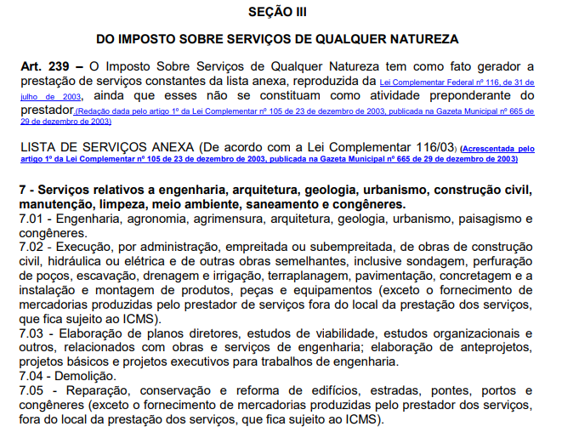
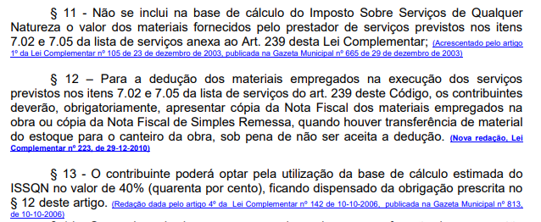
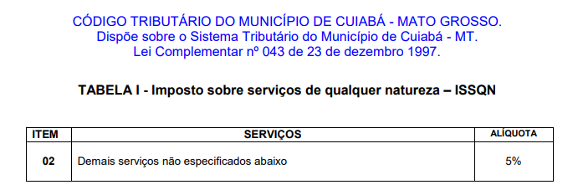
Municipio | Aliquota ISSQN | Base de cálculo estimada | ISSQN ADOTADO
Cuiabá | 5.00% | 40.00% | 2.00%

Conforme a LEI COMPLEMENTAR Nº 043/1997 (Código tributário) do município de Cuiabá - MT, a alíquota do ISSQN é de 5%. Além disso, o referido código determina que os materiais empregados na obra não se inclui na base do cálculo do ISSQN. Assim sendo, poderá ser aplicado a dedução dos materiais no valor de 60% da base de cálculo ou o contribuinte poderá optar pela utilização de base de cálculo estimada do ISSQN no valor de 40%.

